Simulador de Margem e Mark-up


01
Cenário de Formação de
Preço de Venda com Margem
Estrutura de Cálculo
Dashboard de Resultados
Valores e Indicadores
Desenvolvido por Jiovanni Coelho
Consultor, Palestrante e Instrutor
Especilista em Pricing

Simulador Margem/Mark-up
Margem Venda
Tutorial Explicativo
Simulador Margem
Custo Mercadoria | 100
Margem de Contribuição | 25

Conheça a SimTax
Preço de Compra | $ | 100.00

Margem de Contribuição
Valor em Reais
Margem | % | 20.00%
 |  | 40
Preço de Venda | $ | 125.00

Custo Mercadoria
Valor em Reais
Preço de Venda | $ | 125.00

Custo Mercadoria | $ | 100.00

Margem de Contribuição | $ | 25.00

Ganho sobre a Venda | % | 20.00%

Um Simulador do grupo SimTax:
02
Cenário de Formação de
Preço de Venda com Mark-up
Estrutura de Cálculo
Dashboard de Resultados
Valores e Indicadores

Custo Mercadoria | 100
Margem de Contribuição | 20
Margem Venda
Simulador Mark-up

Preço de Compra | $ | 100.00

Margem de Contribuição
Valor em Reais
Mark-up | % | 20.00%

Fator Mark-up |  | 1.20

Preço de Venda | $ | 120.00

Nossa redes sociais
Custo Mercadoria
Valor em Reais
Preço de Venda | $ | 120.00

Custo Mercadoria | $ | 100.00

Margem de Contribuição | $ | 20.00

Ganho sobre a Venda | % | 16.67%

Tutorial
03
Conceito e aplicação de Margem e Mark-up
Estrutura de Cálculo em textos e vídeos
Veja mais em nossas Redes Sociais
Conteúdos em Pricing
Desenvolvido por Jiovanni Coelho
Consultor, Palestrante e Instrutor
Especilista em Pricing

Simulador Margem/Mark-up
Margem ou Markup?
Qual o melhor conceito para o meu negócio?
Muita gente me faz esta pergunta, para dar a resposta é necessário entender melhor o seu negócio e seus indicadores.
Tanto Margem quanto Mark-up são modelos de lucratividade, mas os dois tem fórmulas diferentes.
Vamos aprender os conceitos neste cenário em uma cenário sem tributos, vamos focar no aprendizado do conceito.
MARGEM é a Lucratividade pelo preço de venda do produto e utiliza a seguinte forma: PV = Custo / (1 - Margem%)
Por exemplo: se você compra um produto por R$ 100,00 e deseja ganhar 20% de Margem, então o seu preço de venda será calculado assim:
Preço de Compra $ 100,00 Margem % 20,00% PV = 100 / (1-20%) PV = 100 / 0,8 Preço de Venda $ 120,00
MARKUP é a lucratividade pelo custo do produto, aplicada através de um fator.
Por exemplo: se você compra um produto por R$ 100,00 e deseja ganhar 20% de Mark-up, então o seu preço de venda será calculado assim:
Preço de Compra $ 100,00 Mark-up % 20,00% Fator Mark-up 1,20 Preço de Venda $ 120,00
Para melhorar o seu entendimento, assista os vídeos onde explico melhor os dois conceitos:
Aproveite estes conceitos e aplique as melhores práticas de Pricing no seu negócio.
Aproveite e compartilhe este conteúdo com seus amigos e acompanhe nossos conteúdos nas redes sociais.
Grande abraço
Jiovanni Coelho
Especialista em Pricing

Tutorial Explicativo

Conheça a SimTax

Um Simulador do grupo SimTax:

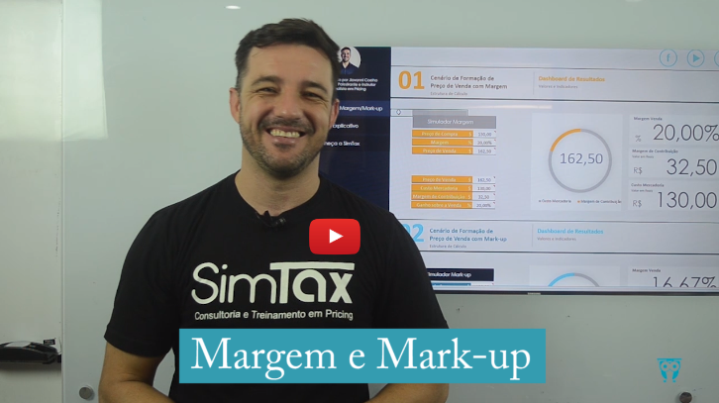

Nossa redes sociais

Conheça a SimTax
04
Conheça a SimTax
Nossos serviços
Contatos e Redes Sociais
Acesse e saiba mais.
Desenvolvido por Jiovanni Coelho
Consultor, Palestrante e Instrutor
Especilista em Pricing

Simulador Margem/Mark-up

SimTax
Rua Gomes de Carvalho, 1266 - Sala 116
São Paulo - SP
Fone: (11) 3044 - 1125
www.SimTax.com.br
www.UniversidadePricing.com.br
www.SimTaxFarma.com.br
E-mail: comercial@SimTax.com.br
Tutorial Explicativo
Consutoria, Palestras, Treinamentos Presencial e Company em Pricing.
Somos especialistas em Pricing, atuando em arquitetura de processos contemplando as regras de negócio, Custos, Tributação, Margem e formação de preço de venda.
Aplicamos treinamentos Didáticos e Práticos de Pricing, contemplando todas as regras tributárias dos ICMS Débito e Crédito, PIS/COFINS, IPI, Substituição Tributária, Margem, Mark-up e cases.
Treinamentos e Palestras de Formação de Preço de Venda e Tributação de Medicamentos.
Palestras em Pricing com conteúdos atuais e práticos.

Conheça a SimTax

Treinamentos em Pricing on line
Aplicando as mesmas regras aplicadas em sala através de vídeos práticos, Simuladores, Apostilas e cases práticos.
Acesse UniversisdadePricing.com.br e saiba mais sobre os nossos treinamentos.
Sistema de Tributação de Medicamentos on line.
Muito conteúdos, regras de negócios, conceitos de
lucratividade e conteúdos exclusivos para farmácia.
Serviços de validação dos tributos federais de toda a base de produtos de farmácia.
Validamos 95% da representatividade das vendas, saiba mais em SimTaxFarma.com.br
Um Simulador do grupo SimTax:

Nossa redes sociais

